7.1 佐證資料-1.1固定式燃燒
編號 | 數據編號 | 廠區歸屬 | 名稱 | 資料時間 | 活動數據 | 佐證來源
23 | 1 | Taiwan Aaron | 液化石油氣 | 2024-05-16 07:16:47 | 100 | 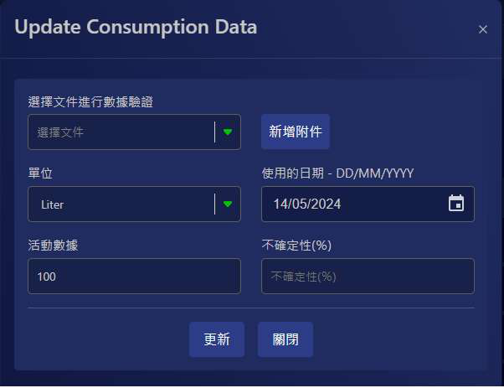
30 | 2 | Taiwan Aaron | 蒸餘油（燃料油） | 2024-05-16 08:07:02 | 100 | 
32 | 3 | Taiwan Aaron | 一般廢棄物 | 2024-05-17 01:41:59 | 100
33 | 4 | Taiwan Aaron | 亞煙煤（其他） | 2024-05-16 01:35:54 | 0.5 | 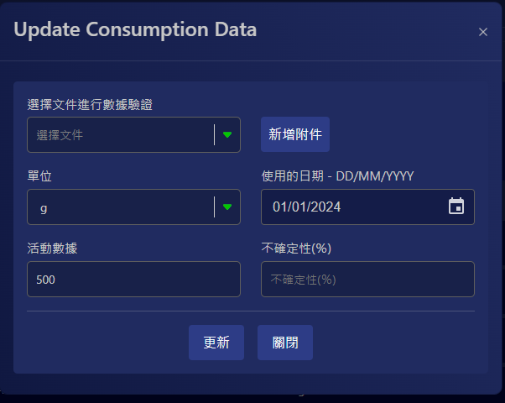
33 | 5 | Taiwan Aaron | 亞煙煤（其他） | 2024-05-16 01:35:21 | 100 | 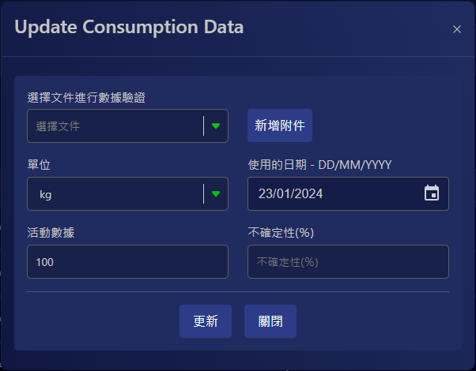
34 | 6 | Taiwan Aaron | test | 2024-05-16 01:34:43 | 100 | 